Sheet1
1 | Bigfile tablespace
 |  | 只有一个 datafile，可以非常大，支持AUTOEXTEND。
 |  | Smallfile可以有很多小文件；Bigfile只有一个大文件。
 |  | Bigfile的datafile可以设置AUTOEXTEND。
 |  | Bigfile tablespace 没有限制必须32K blocksize，遵循Database Default。
 |  | 现代Oracle（比如19c、21c）默认 Locally Managed Tablespace，Dictionary Managed 已经废弃。
 | Smallfile tablespace
 |  | 如果不指定，Oracle默认建的是Smallfile tablespace。
 |  | 可以添加多个datafile到一个Smallfile tablespace。
 |  | 传统的管理方法，适合文件数量多，容量不特别巨大的情况。
 |  | 跟数据库默认的block size一致（通常8K），可以指定。
 |  | Smallfile的datafile也支持AUTOEXTEND。
 |  | 默认是Locally Managed（不是Dictionary Managed）。
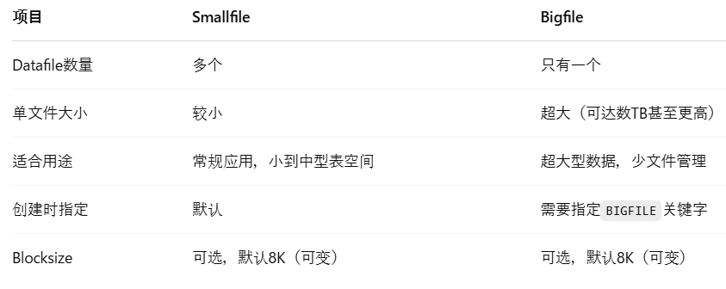

2 | INTERSECT
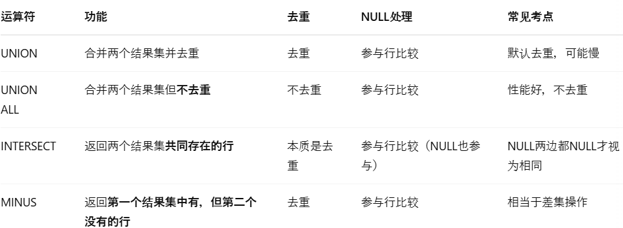

 |  | 运算符优先级
 |  |  | INTERSECT > UNION / UNION ALL / MINUS

3 | Oracle Net
 |  | Connect-Time Failover (CTF)
 |  |  | 在连接时，如果第一个listener无法连接，自动连接下一个listener。要求连接串里列出多个地址。
 |  | Transparent Application Failover (TAF)
 |  |  | 已经连上了，如果session中断，自动在后台切换到另一个实例，继续进行。和CTF是不同阶段。
 |  | Source Routing
 |  |  | 让连接请求经过Connection Manager（CMAN）中转，可以穿越防火墙，控制流量路径。
 |  | Load Balancing (Shared Server)
 |  |  | 在Shared Server环境中，Load Balancing会在多个dispatcher间均匀分配连接。
 |  | Name Server
 |  |  | 不是Load Balancing或Source Routing的必需条件。通常是tnsnames.ora或directory server的支持，不是必须。

 |  |  | 配置项/关键词 | 功能 | 注意事项（考试陷阱点）
 |  |  | FAILOVER=ON | 开启Connect-Time Failover。连接第一个listener失败后，尝试第二个。 | 需要配置多个ADDRESS才能生效。
 |  |  | LOAD_BALANCE=ON | 在多个listener/dispatcher中随机分配连接，避免集中到一个。 | 只在连接阶段随机，不是运行时动态调整。
 |  |  | TRANSPARENT APPLICATION FAILOVER (TAF) | 连接后如果实例崩溃，自动重连到其他节点，继续会话。 | 需要在TNS连接串里指定，比如(FAILOVER_MODE=(TYPE=SELECT)(METHOD=BASIC))。
 |  |  | SOURCE_ROUTE=YES | 允许连接流经Connection Manager（CMAN）等多个节点。 | 和Name Server无关，依赖CMAN设置。
 |  |  | MULTIPLE ADDRESS_LIST | 在tnsnames.ora中，配置多个监听器地址，实现高可用、负载均衡。 | 通常搭配FAILOVER=ON或LOAD_BALANCE=ON。
 |  |  | Connection Manager (CMAN) | 中转服务器，用于穿越防火墙、控制连接流量。 | 和Source Routing联用，可实现高级网络策略。
 |  |  | Easy Connect Syntax | 直接用 hostname:port/service_name 方式连接，无需tnsnames.ora。 | 需要EZCONNECT命名方法支持。
 |  |  | Directory Naming | 用LDAP服务器（如OID）进行连接信息解析。 | 和普通tnsnames方式不同，不是考试重点，除非特别指定。

4 | SYSDATE、CURRENT_DATE、CURRENT_TIMESTAMP

 |  |  | 概念 | 详细说明
 |  |  | SYSDATE | 返回数据库服务器OS时间，数据类型是DATE，精度到秒。
 |  |  |  | SYSDATE可以直接在任何SQL表达式中使用，不一定要从DUAL查询！
 |  |  | CURRENT_DATE | 返回当前Session Time Zone下的时间，数据类型是DATE，精度到秒。
 |  |  | CURRENT_TIMESTAMP | 返回当前Session Time Zone下的时间，数据类型是TIMESTAMP WITH TIME ZONE，带小数秒和时区信息。
 |  |  | NLS_DATE_FORMAT | 控制DATE型数据的显示格式，不影响时间函数本身的取值。
 |  |  |  | NLS_DATE_FORMAT只是控制"显示格式"，不是控制能不能用SYSDATE
 |  |  | DUAL表 | 是Oracle提供的单行单列的伪表，经常用来SELECT一些函数测试，但SYSDATE不一定必须通过DUAL才能调用。
 |  |  | DATE vs TIMESTAMP | DATE类型只有到秒，TIMESTAMP可以到小数秒，且可以带时区（如果是WITH TIME ZONE类型）。

5 | Temporary Tablespace
 |  | Automatic Undo Management (AUM)
 |  |  | 正常DML产生的undo记录由undo tablespace管理。
 |  | Temporary Undo
 |  |  | 对临时表（GLOBAL TEMPORARY TABLE）产生的undo记录，存放在Temporary Tablespace。
 |  | 生效条件
 |  |  | 需要启用TEMP_UNDO_ENABLED = TRUE，一般在Oracle 12c以后才默认支持。
 |  | 为什么这么做？
 |  |  | 减少Undo Tablespace压力，加快临时数据处理，提升性能。

 |  |  | 项目 | UNDO | REDO
 |  |  | 定义 | 保存数据变化前的原始镜像 | 保存数据变化后的日志
 |  |  | 主要用途 | - 回滚事务（ROLLBACK） | - 恢复提交后的事务（Crash Recovery）
 |  |  |  | - 保证一致性读（Consistent Read） | - 保证数据持久性（Durability）
 |  |  |  | - 恢复未提交事务（在崩溃恢复中UNDO用于回滚）
 |  |  | 存储位置 | Undo Tablespace（例如UNDOTBS1）或Temporary Tablespace（临时undo） | Redo Log Files（在线日志，归档日志）
 |  |  | 操作时机 | 每次DML（INSERT/UPDATE/DELETE）操作时生成变化前数据 | 每次事务提交（COMMIT）时同步写入redo log
 |  |  | 作用对象 | 只在数据库内部使用（回滚/一致性查询） | 用于实例恢复、媒体恢复
 |  |  | 是否可由用户直接控制 | 间接控制（如设Undo Retention，自动管理） | 不能直接修改，只能通过归档/恢复系统管理
 |  |  | 关联功能 | - ROLLBACK | - Crash Recovery
 |  |  |  | - Flashback Query（闪回查询用UNDO） | - Data Guard
 |  |  |  |  | - Backup/Recovery

 | Temporary Table
 |  | 临时表（Temporary Table）就是一种在特定会话（Session）或事务（Transaction）中临时存储数据的表。
 |  | 数据是临时性的，而表结构是持久存在在数据字典里的。
 |  | 每个Session看到的是自己的数据，不会和别人冲突。
 |  | Session或事务结束后，表里的数据会自动清除，但表本身不会消失。

 |  |  |  |  |  | GLOBAL"这个词虽然存在，但意思是：表结构对所有用户共享，数据对每个Session隔离。

 |  |  |  |  |  | 可以配合ON COMMIT DELETE ROWS或者ON COMMIT PRESERVE ROWS指定清除时机。

 | Temporary Undo

 |  |  | 项目 | 普通Undo | Temporary Undo
 |  |  | 适用表 | 永久表（Permanent Table） | 临时表（Global Temporary Table）
 |  |  | Undo存放位置 | Undo Tablespace（UNDOTBS1） | Temporary Tablespace（TEMP表空间）
 |  |  | 生命周期 | 受Undo Retention控制，较长 | Session结束或事务结束后清除，短命
 |  |  | 主要用途 | ROLLBACK、Consistent Read | 临时表的ROLLBACK、Consistent Read
 |  |  | 是否影响性能 | Undo表空间压力大 | Temporary Undo减轻Undo表空间压力，提升性能

6 | INTERVAL
 |  | 时间段类型
 |  |  | 类型 | 描述 | 用途
 |  |  | INTERVAL YEAR TO MONTH | 表示"年+月"的时间段 | 比如贷款期2年3个月、合约期限
 |  |  | INTERVAL DAY TO SECOND | 表示"天+小时+分钟+秒"的时间段 | 比如逾期125天3小时22分钟

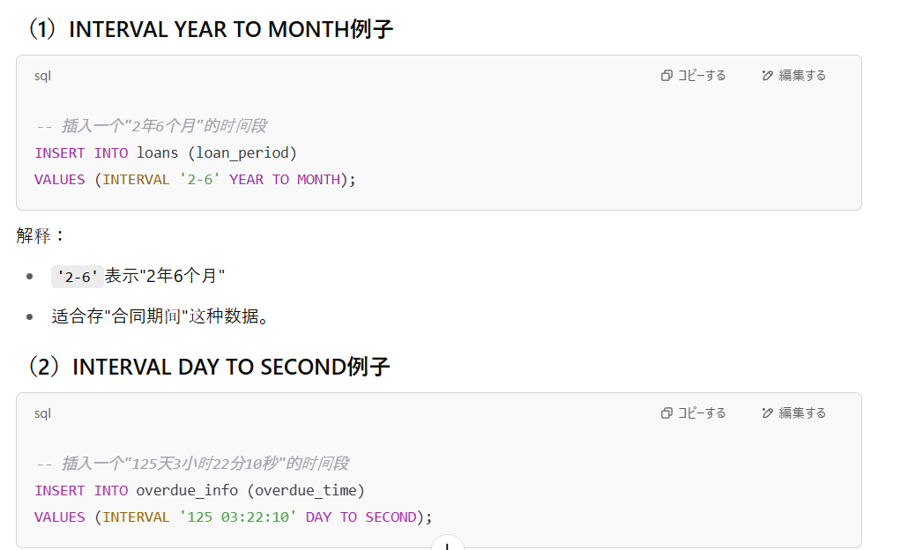

7 | Dynamic service registration
 |  | [Oracle Instance]
 |  | │
 |  | │ (由LREG后台进程负责)
 |  | ▼
 |  | [LOCAL_LISTENER参数] ---> 查找Listener的地址（通常是TNSNAMES.ORA里定义的）
 |  | │
 |  | ▼
 |  | [Listener进程 (LISTENER或LISTENER_1)]
 |  | │
 |  | │ (LREG自动把自己的实例名、服务名、负载信息注册到Listener里)
 |  | ▼
 |  | [客户端连接时，Listener根据注册信息路由连接到正确的Instance]

 |  |  | 名词 | 定义（考试标准版）
 |  |  | Listener | 一个在数据库服务器上运行的进程，负责接受客户端连接请求，并把连接转发到数据库实例。
 |  |  | LREG进程 | Oracle实例内部的后台进程，负责在实例启动时向Listener动态注册本实例的信息（如SID、服务名等）。
 |  |  | LOCAL_LISTENER参数 | 数据库初始化参数，告诉实例动态注册时要连接到哪个Listener的地址。
 |  |  | REMOTE_LISTENER参数 | （一般在RAC环境用）告诉实例要把信息注册到远程主机上的Listener，比如注册到其他节点上。
 |  |  | TNSNAMES.ORA | 本地配置文件，保存数据库服务名到连接地址（HOST, PORT等）的映射关系。
 |  |  | listener.ora | Listener自身的配置文件，定义Listener监听的地址、端口、服务内容等。（动态注册时可选，不必须）
 |  |  | Dynamic Service Registration | 指Oracle实例通过LREG进程，在实例启动时自动向Listener注册自己的服务信息，无需手动编辑listener.ora。
 |  |  | Static Service Registration | 手动在listener.ora中提前写好服务信息，由Listener在启动时读取，属于静态注册。通常在RAC或特殊应用中才需要。
 |  |  | CONNECT_DATA | TNS连接字符串的一部分，通常用于客户端连接时指定连接的实例名（SID）或服务名（SERVICE_NAME）。动态注册过程本身不需要CONNECT_DATA。
 |  |  | Service Name（服务名） | 数据库对外公布的逻辑名称，客户端通过Service Name连接数据库。由SERVICE_NAMES参数控制。
 |  |  | SID（System Identifier） | 数据库实例的唯一标识，通常在连接字符串中指定（例如(SID=orcl)），在一台服务器上可以有多个不同SID的实例。

 |  |  | 项目 | 动态注册（Dynamic Registration） | 静态注册（Static Registration）
 |  |  | 定义 | Oracle实例启动时，LREG进程自动向Listener注册服务信息 | 手动在listener.ora文件中写明服务信息
 |  |  | 依赖进程 | LREG（Listener Registration Background Process） | 不依赖，Listener启动时读取配置文件
 |  |  | 是否需要LOCAL_LISTENER | ✅ 需要，指明Listener地址 | ❌ 不需要，只靠listener.ora
 |  |  | 需要手动编辑listener.ora吗？ | ❌ 不需要（可以TNSNAMES找地址） | ✅ 必须写listener.ora里的SID_DESC块
 |  |  | 注册的内容 | 实例名（SID）、服务名（SERVICE_NAME）、负载信息（动态变化） | 固定的服务名、实例名（不会动态更新）
 |  |  | 优点 | 自动化，维护简单，支持实例自动上下线 | 精确控制，适合需要特殊配置的场景（如RAC）
 |  |  | 适用场景 | 单实例（Single Instance），常规数据库环境 | 多实例（RAC）、Data Guard、特定应用要求
 |  |  | 典型风险 | LOCAL_LISTENER设置错误 ➔ 注册失败 ➔ ORA-12514错误（Listener无服务名） | 配置错误 ➔ Listener启动时报错，连接不上

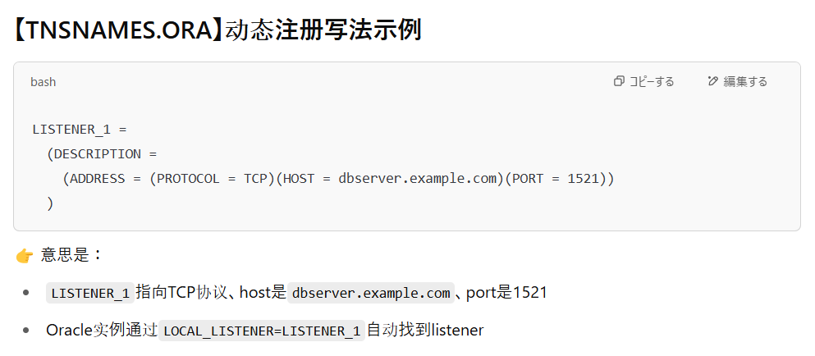
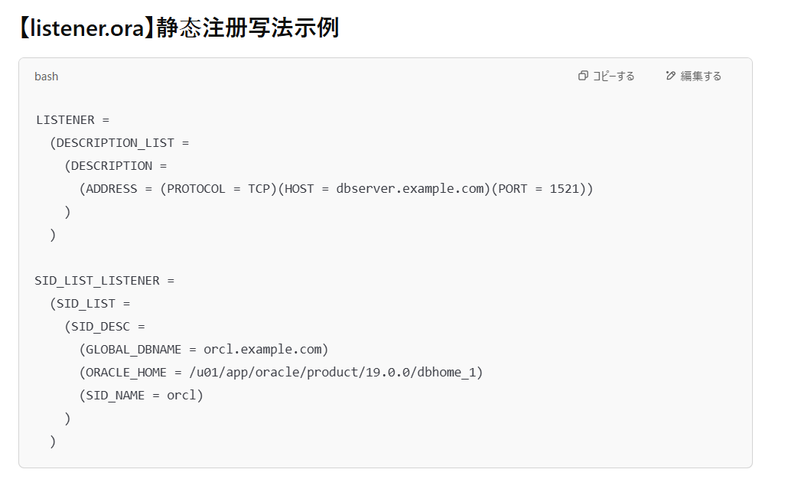

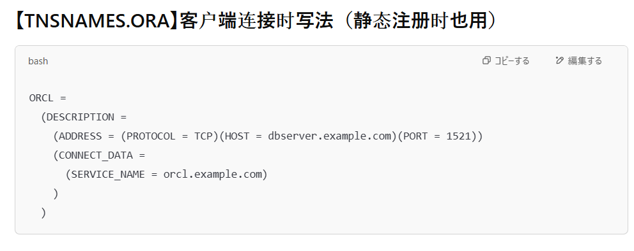

8 | Logical and Physical Database Structures
 |  | Tablespace → 包含多个 Datafile
 |  | Datafile → 存多个 Segment
 |  | Segment → 由多个 Extent 组成
 |  | Extent → 由连续 Blocks 组成
 |  | Block → 最小的数据存储单元
 |  | 一个段（segment）的区（extent）可以分布在不同数据文件上（尤其是smallfile tablespace），所以不一定必须在同一个文件。
 |  | 一个段（比如一张表）的数据可以分布到不同的数据文件中（尤其在Smallfile Tablespace里）。
 |  | 一个段（segment）内部的所有数据块（blocks）大小是一样的，不能不同size。
 |  | 一个段刚创建时通常只有一个extent，随着数据增长再分配更多extent。
 |  | 一个段只能存在于一个tablespace内，不能跨多个表空间。

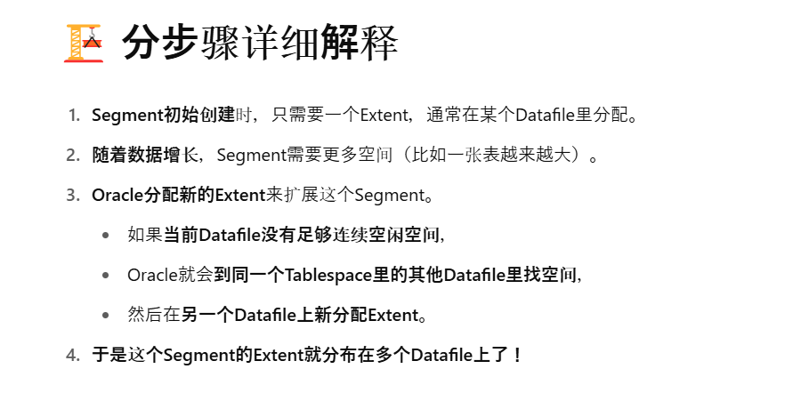
 |  |  | ⇒原因

9 | SAVEPOINT
 |  | SAVEPOINT是在事务中打一个标记，方便你之后部分回滚（ROLLBACK TO SAVEPOINT）
 |  | 它不会提交事务（不会COMMIT）
 |  | 它只能回滚**普通DML（INSERT/UPDATE/DELETE）**操作
 |  | DDL（如CREATE, DROP, TRUNCATE）会隐式提交，所以SAVEPOINT对DDL没用
 |  | 一个事务中可以有多个SAVEPOINT。可以多次打标记。
 |  |  | ※TRUNCATE 是一种 DDL（Data Definition Language，数据定义语言）操作，用于快速删除表中的所有数据，但保留表结构

10 | Dispatcher

 |  |  | 名词 | 定义（考试版标准）
 |  |  | Client（客户端连接） | 与数据库建立连接的前端应用或用户。
 |  |  | Dispatcher（调度进程） | 接收客户端连接请求，写入公共请求队列，并把处理完的响应发回给正确的客户端连接。
 |  |  | Shared Server（共享服务器进程） | 从公共请求队列中取出客户端请求，执行SQL语句处理，并把响应放入Dispatcher的响应队列。
 |  |  | Common Request Queue（公共请求队列） | 所有客户端请求统一排队的逻辑队列，由Dispatcher写入，Shared Server读取。
 |  |  | Response Queue（响应队列） | 每个Dispatcher维护一个，用来接收Shared Server处理完成后的响应数据，供Dispatcher发送给客户端。
 |  |  | Listener（监听器） | 负责初次接受客户端连接请求，后续把连接交给Dispatcher管理。（在Shared Server模式下）
 |  |  | Session（会话） | 客户端与数据库之间的一次连续交互过程，属于逻辑概念，后台由Shared Server处理。
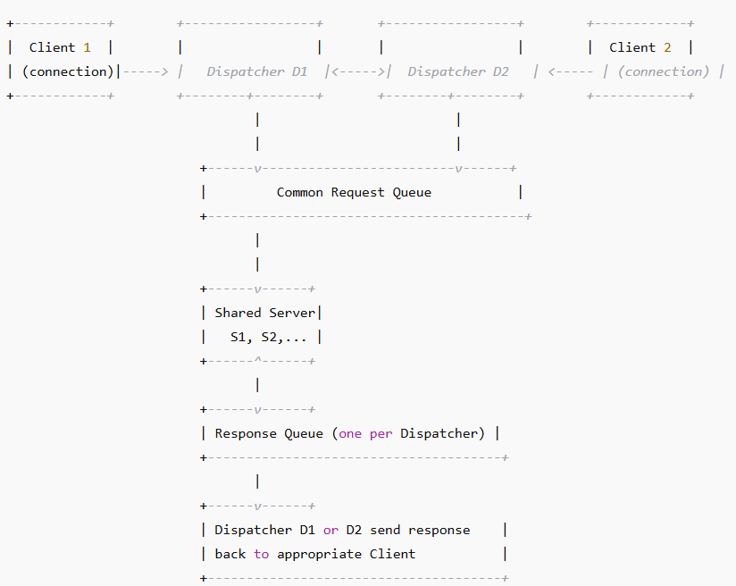

 |  |  |  |  | 共用的公共响应队列（common response queue）

 |  |  |  |  | 每个Dispatcher自己管理一条自己的Response Queue

11 | SET VERIFY ON
 |  | 控制在执行SQL时，显示变量替换前和替换后的SQL语句。
 |  | SET VERIFY ON也可以在SQL Developer的Script窗口使用。
 |  | 不是只在WHERE子句，任何位置用到变量都会显示。
 |  | &&是替换变量（substitution variable），SET VERIFY ON可以显示替换过程
 |  | &变量名
 |  |  | 每次用到&dept_id，都要重新输入一次！
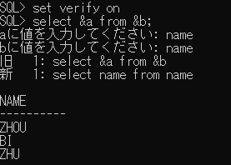

 |  | &&变量名
 |  |  | 第一次输入以后，后面遇到&&dept_id就直接替换成10，不再问。
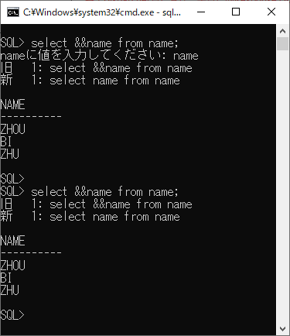

 |  | define 常量
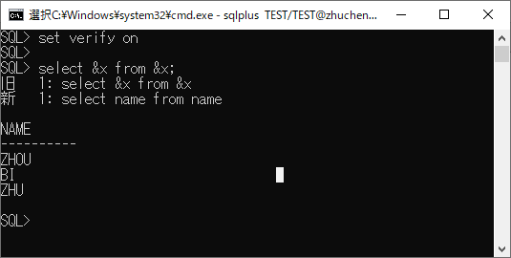

12 | Self JOIN
 |  | Self Join可以是内连接（INNER JOIN）也可以是外连接（OUTER JOIN）
 |  | 可以用ON，也可以用USING，甚至可以写到WHERE条件里，不必须ON子句。
 |  |  | 类型 | 定义 | 典型用途 | 是否保留NULL
 |  |  | INNER JOIN(=JOIN) | 两边表都有匹配时才显示 | 精确筛选有对应关系的数据 | ❌ NULL行被排除
 |  |  | LEFT OUTER JOIN(=OUTER JOIN) | 左表全保留，右表无匹配填NULL | 保留左边表所有记录 | ✅ 左表全部保留
 |  |  | RIGHT OUTER JOIN | 右表全保留，左表无匹配填NULL | 保留右边表所有记录 | ✅ 右表全部保留 | RIGHT JOIN很少用
 |  |  | FULL OUTER JOIN | 左右两边都保留，无匹配处补NULL | 保留两表所有记录 | ✅ 左右都保留

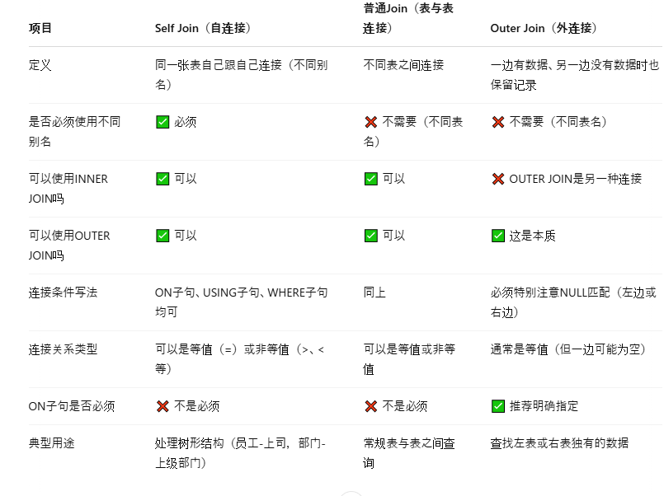

13 | OK
14 | LIKE操作符
 |  |  | 符号 | 含义
 |  |  | % | 匹配0个或多个任意字符
 |  |  | _ | 匹配正好1个任意字符
 |  |  | 示例 | 匹配的内容 | 说明
 |  |  | LIKE 'D%' | 以D开头，后面任意长度内容 | D, DE, DOG, DELHI等
 |  |  | LIKE 'D_' | 以D开头，后跟恰好1个字符 | DA, DO, D1
 |  |  | LIKE 'D__' | 以D开头，后跟恰好2个字符 | DOG, DAY, D99
 |  |  | LIKE '%D%' | 包含D字符 | ADEL, LONDON, MID
 |  |  | LIKE '_D%' | 第二个字母是D | ADAM, IDEA

15 | ALTER DATABASE

